Hoja1
 |  | Función | Conecciones necesarias | Medidas 3D en mm. | Voltaje necesario | Precio total | Observaciones | Cantidad
Batería de Litio |  | Fuente de poder |  |  | (??)
Rasberi pi pico |  | Placa | Micro usb para la fuente de poder y pines para I/O |  | Alimentada por USB o por una fuente externa de 1.8V a 5.5V
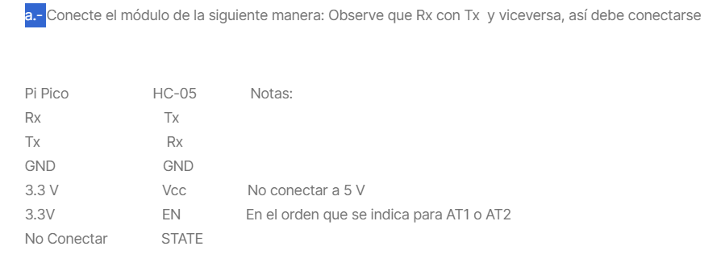
Mlni-360 |  | Reductor voltaje | IN: Positivo (VIN) y GND OUT: Positivo VOUT y GND | 17 x 11 x 3.8 | 4.75 V - 23 V
TB6612FNG |  | Puente H | https://c2plabs.com/blog/2021/09/12/controlling-dc-motor-using-raspberry-pi-pico-rp2040-and-tb6612fng/ | 20 x 20 | 2.7 V - 5V
reduce-enc-motors
Motor Solenoide
Correa | Correa Cerrada 6 Mm Gt2 Largo 110 Mm Pack 3 Unidades Cnc | Cuotas sin interés
Conectores
Pernos y tuercas
Ruedas tipo B
Rueda universal

